Лист2
Информационная система доступности маломобильных групп населения (ИС ДМГН)
Паспорт _______________________________________ доступности пассажирского остановочного пункта _______________ для пассажиров из числа инвалидов.
РЕЕСТР ДОСТУПНОСТИ ДЛЯ ПАССАЖИРОВ ИЗ ЧИСЛА ИНВАЛИДОВ ОСТАНОВОЧНЫХ ПУНКТОВ

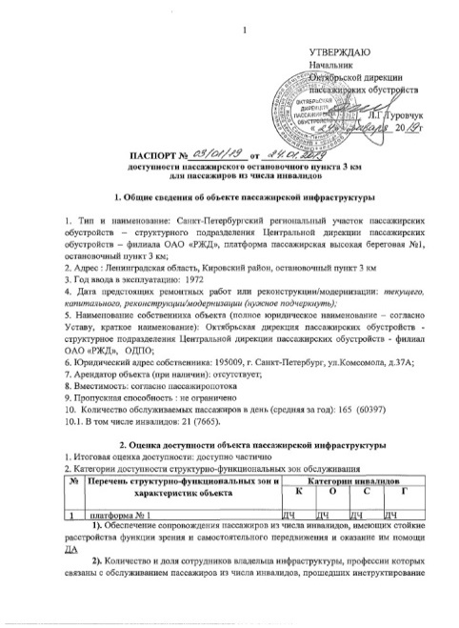
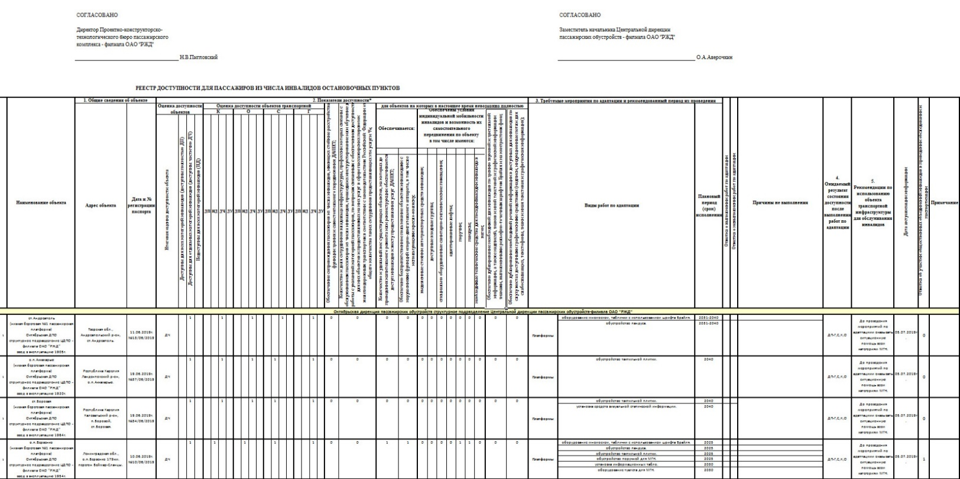

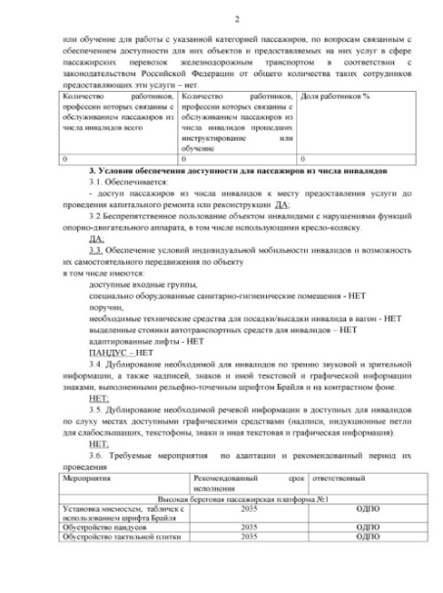

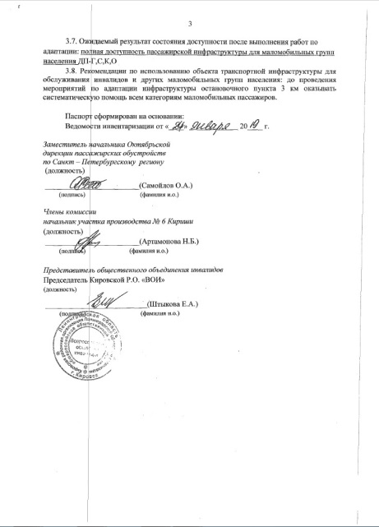

2

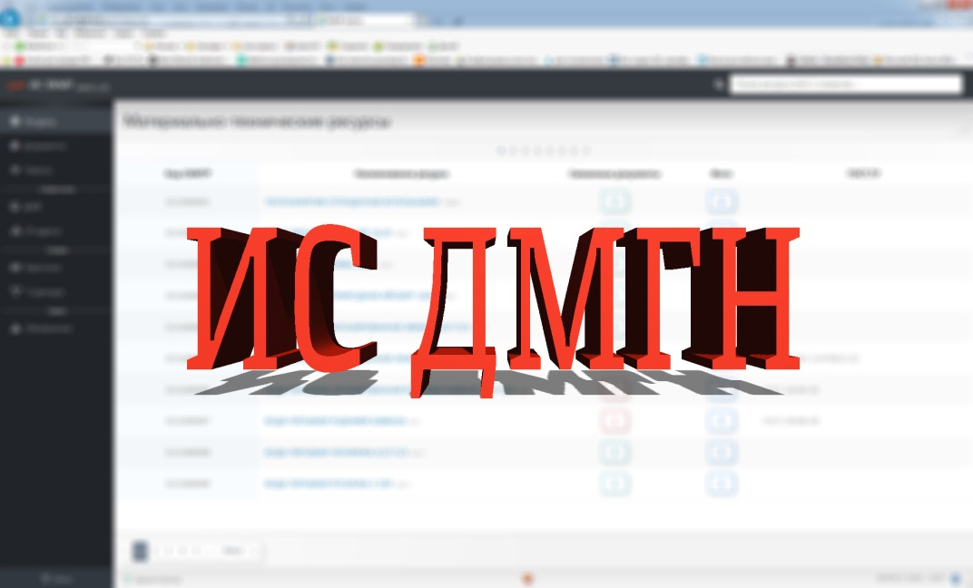
3

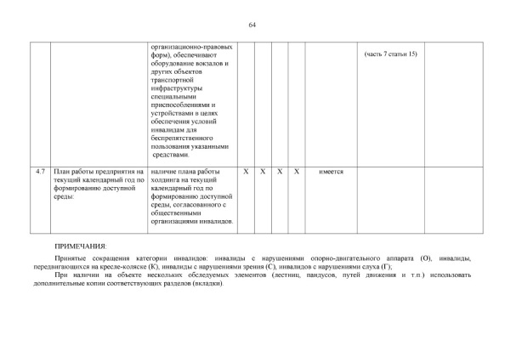

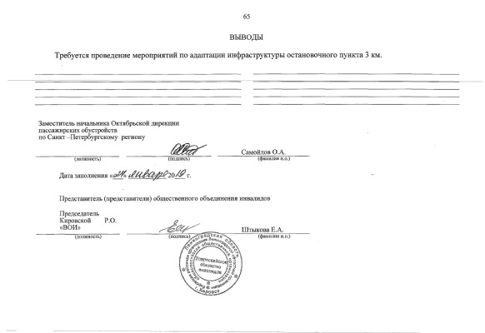

64

65

